Graphique
Graphique : Nombre de ruptures conventionnelles homologuées par département
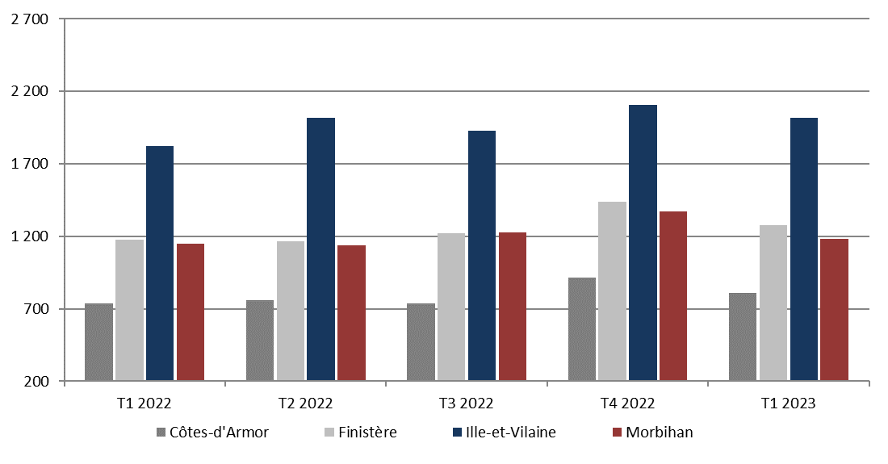

Lecture : Au 1er trimestre 2023, 5 287 ruptures conventionnelles ont été homologuées en Bretagne, dont 810 dans les Côtes-d'Armor, 1 279 dans le Finitère, 2 017 en Ille-et-Vilaine et 1 181 dans le Morbihan.
Source : DGT, traitement DREETS Bretagne. Données brutes (SESE).

